Layout
Screen Layout |  | System |  | Create Date | 2024-04-10 |  |  |  |  |  |  |  | Creator |  |  |  | Xuan.lethi
 |  | Screen ID | OMC-SC0030 | Update Date |  |  |  |  |  |  |  |  | Updator
 |  | Screen Name | 申請一覧 |  |  |  |  |  |  |  |  |  | Version |  |  |  | 0.1

 | Screen Image |  |  |  |  |  | Items
 |  |  |  |  |  | # | Name |  |  |  |  |  |  |  | Type |  |  | In/Output | Require | Content |  | Design Note
Role Company |  |  |  |  |  | Role Company
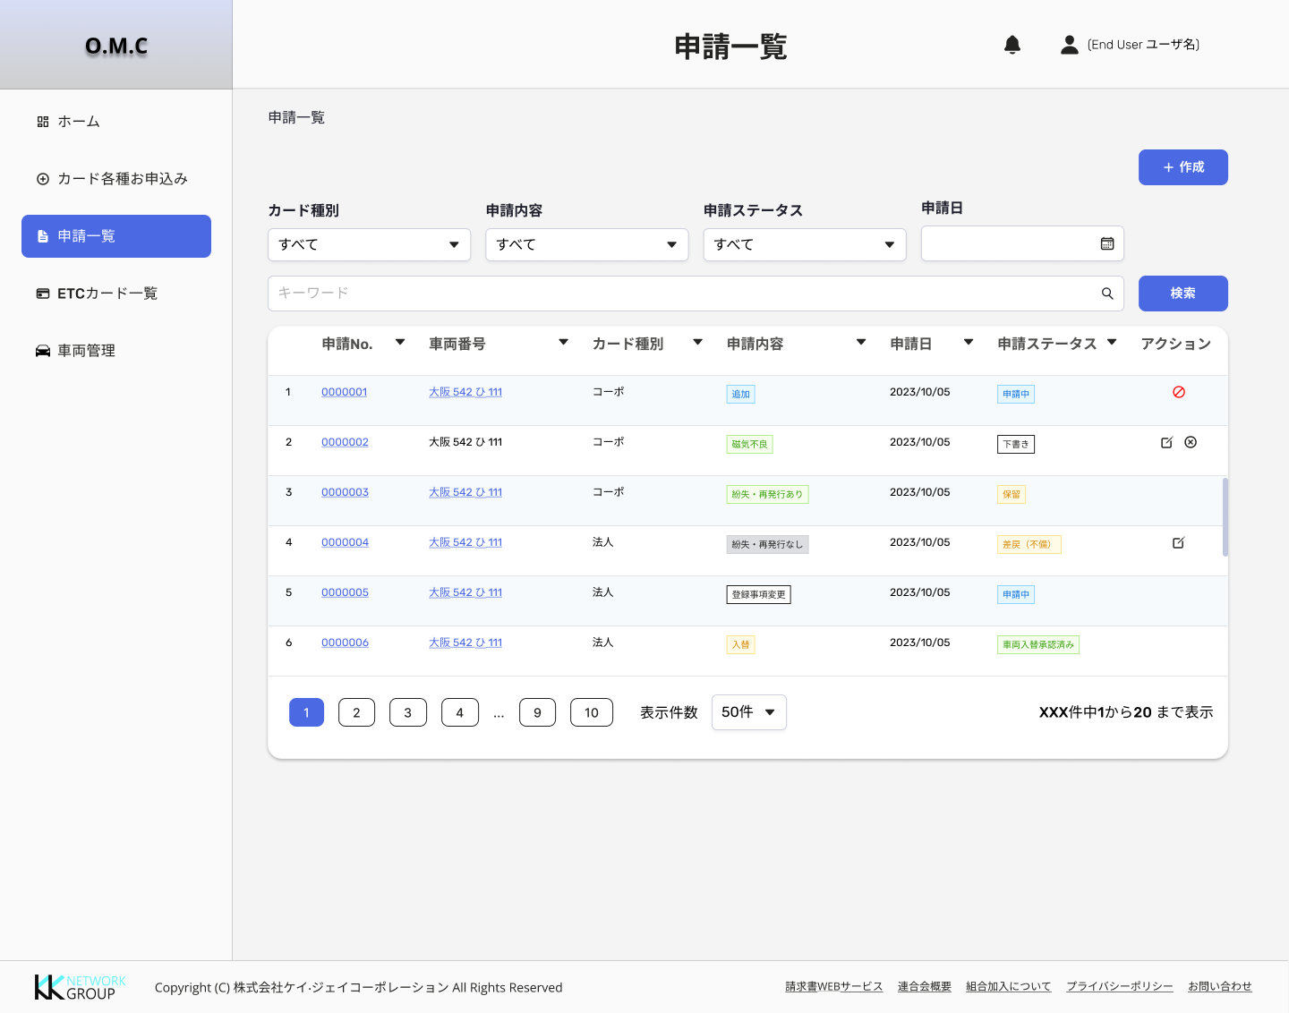
 |  |  |  |  |  | 1 | 申請一覧 |  |  |  |  |  |  |  | label |  |  | O | - | Tên màn hình
 |  |  |  |  |  | 2 | breadcrumb |  |  |  |  |  |  |  | breadcrumb |  |  | - | -
 |  |  |  |  |  | 3 | Create/作成 |  |  |  |  |  |  |  | button |  |  | - | - | Mở ra màn hình List form OMC-SC0031_カード各種お申込み
 |  |  |  |  |  | 4 | Card type/ カード種別 |  |  |  |  |  |  |  | Pulldown |  |  | O | - | Loại thẻ request |  | Gồm 4 values: - すべて ( Giá trị mặc định khi khởi tạo màn hình) - コーポ (2/5/6/7/8/10/11) - 法人(14/18/19/20/22) - 組合管理(25/26)
 |  |  |  |  |  | 5 | Request type/ 申請内容 |  |  |  |  |  |  |  | Pulldown |  |  | O | - | Loại request |  | Gồm 10 values được get từ DB về: - すべて ( Giá trị mặc định khi khởi tạo màn hình) - Add/ 追加 - Replacement/ 入替 - Return/ 返却 - Lost-reissued/ 紛失・再発行あり - No loss or reissue/ 紛失・再発行なし - Magnetic failure/ 磁気不良 - Onboard device change/車載器変更 - Registration information change/ 登録事項変更
 |  |  |  |  |  | 6 | Request status/ 申請ステータス |  |  |  |  |  |  |  | Pulldown |  |  | O | - | Trạng thái của request |  | Gồm n( sẽ bổ sung thêm khi phân tích các form) values được get từ DB về: - すべて ( Giá trị mặc định khi khởi tạo màn hình) - Draft/ 下書き: All - Applying/ 申請中: Form 2/12/5 - 他社と車載器重複複: Form 2 - 前組合脱退待ち: Form 2 - Pending/ 保留: All - Reject/ 差戻（不備）: All - Re_applying/ 再申請中: All - Cancel request/取り下げ: All - 発行済み: Form 2/14/5/8 - 車両入替承認済み: Form 5 - カード返却依頼中: Form 5 - カード返却中: Form 6 - 返却 : Form 6 - 紛失処理済み（再発行無し）: form 7 - 紛失処理済み（再発行あり) : form 8
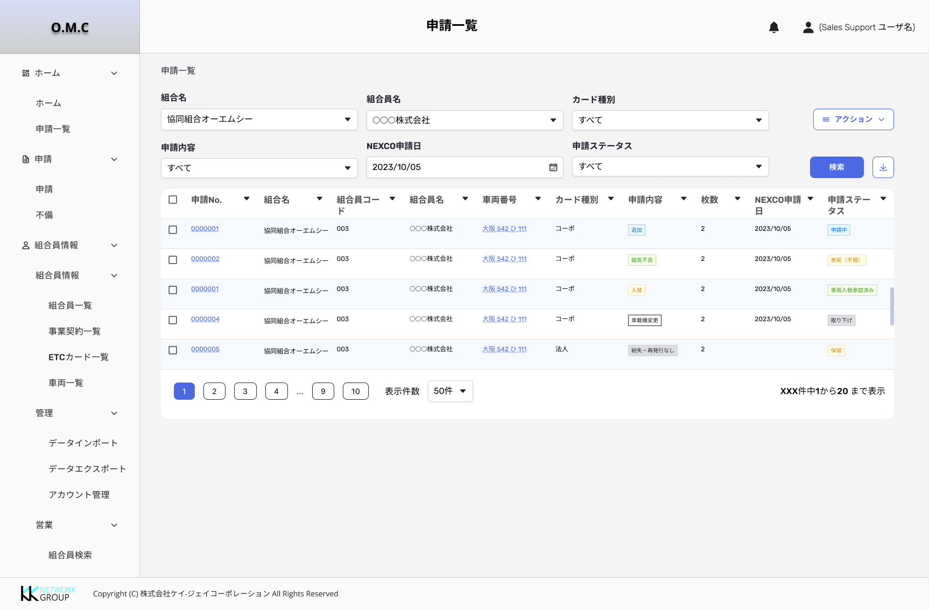
Role Support Sale |  |  |  |  |  | 7 | Application date/ 申請日 |  |  |  |  |  |  |  | Calendar |  |  | O | - | Ngày thực hiện request |  | - Format: YYYY/MM/DD - Giá trị mặc định khi khởi tạo màn hình là trống
 |  |  |  |  |  | 8 | Keyword search |  |  |  |  |  |  |  | textbox |  |  | I | - | Cho phép nhập thông tin cần search(申請No/車両番号)
 |  |  |  |  |  | 9 | Search |  |  |  |  |  |  |  | button |  |  | - | - | Thực hiện search theo điều kiện có trong phần chọn/input search trước đó.
 |  |  |  |  |  | 10 | No. |  |  |  |  |  |  |  | label |  |  | - | - | Hiển thị thứ tự record trên list
 |  |  |  |  |  | 11 | Application No/申請No. |  |  |  |  |  |  |  | Anchor |  |  | O | - | (1) Hiển thị thông tin ID của Request (2) Khi click vào anchor sẽ di chuyển sang màn hình Chi tiết request tương ứng
 |  |  |  |  |  | 12 | Vehicle number/ 車両番号 |  |  |  |  |  |  |  | Anchor/ Label |  |  | O | - | (1) Hiển thị thông tin biển số xe cho các form thuộc loại thẻ (2) Khi click vào anchor sẽ di chuyển sang màn hình detail car OMC-SC0024_車両詳細 |  | (1) Điều kiện hiển thị sẽ hiển thị theo từng form request quy định:(Bổ sung dần) - Hiển thị: 2/14/5/6 + Form 10: lấy data từ 再発行ＥＴＣカードの車両番号 + Form 7.8: Hiển thị thông tin xe đã chọn trước đó + Form 11: 【①のカードの登録車両番号】 - Không hiển thị: 18/19.20/22 (2) Điều kiện hiển thị anchor và label: - Hiển thị dạng anchor: Khi request có status khác Draft/ 下書き - Hiển thị dạng lable: Khi request có status là Draft/ 下書き
 |  |  |  |  |  | 13 | Card type/ カード種別 |  |  |  |  |  |  |  | label |  |  | O | - | Hiển thị thông tin loại thẻ |  | Gồm 3 loại: - コーポ - 法人 - 組合管理
 |  |  |  |  |  | 14 | Request type/ 申請内容 |  |  |  |  |  |  |  | Tag |  |  | O | - | Hiển thị thông tin loại request |  | Gồm 9 loại request: - Add/ 追加 (Form 2.14) - Replacement/ 入替 (Form 5.17) - Return/ 返却 (Form 6.18) - Lost-reissued/ 紛失・再発行あり (Form 8.20) - No loss or reissue/ 紛失・再発行なし (Form 7.19) - Magnetic failure/ 磁気不良 (Form 10.22) - Onboard device change/車載器変更 (Form 11.23) - 登録事項変更 (Form 25 - Với tag màu nâu) - 引落口座変更(Form 26 - Với tag màu nâu)
 |  |  |  |  |  | 15 | Application date/ 申請日 |  |  |  |  |  |  |  | label |  |  | O | - | Hiển thị thông tin ngày request
 |  |  |  |  |  | 17 | Request status/ 申請ステータス |  |  |  |  |  |  |  | Tag |  |  | O | 〇 | Hiển thị thông tin trạng thái của request
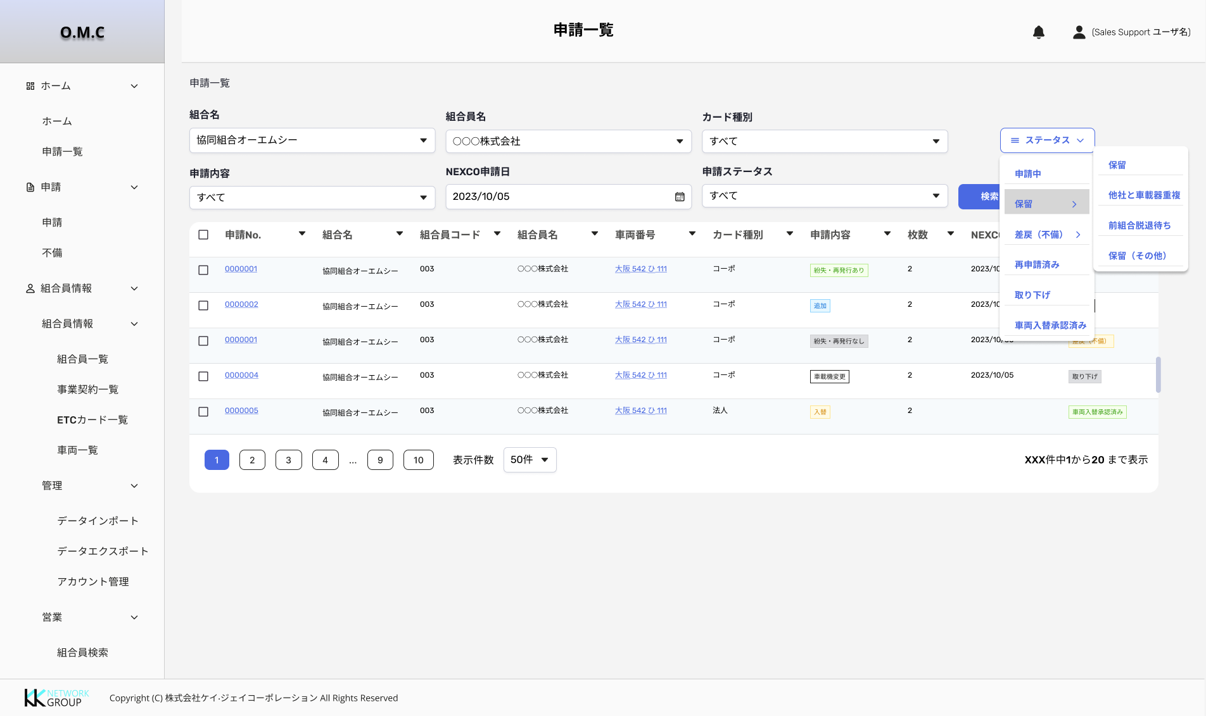 |  |  |  |  |  | 18 | Action/ アクション |  |  |  |  |  |  |  | icon |  |  | - | - | Hiên thị các icon và có thể thực hiện các action tương ứng |  | (1) Icon Update: - Điều kiện hiển thị: Chỉ hiển thị với các request có status draft/ 下書き và Reject - Khi click vào icon update sẽ di chuyển đến màn hình chỉnh sửa request tương ứng. - Icon: (2) Icon Delete: - Điều kiện hiển thị: Chỉ hiển thị với các request có status là Draft/ 下書き - Khi click vào icon Delete sẽ hiển thị popup confirm việc xóa, và action xóa là xóa hoàn toàn request khỏi hệ thống. - Icon: (3) Icon Cancel: - Điều kiện hiển thị: Chỉ hiển thị với các request phải thoải mãn đồng thời 2 điều kiện có status phía company là:(Sẽ update dần các form) + 申請中 và status phía coop là 未着手 (Form 2/5/14/7/8/19/20) + カード返却中(Form 6/18) - Khi click icon Cancel sẽ hiển thị popup message-> popup confirm - Sự thay đổi status: + 申請中 => 取り下げ + カード返却中 => 取り下げ - Icon: (4) Icon Warning: - Điều kiện hiển thị: Chỉ hiển thị với các record tự động sinh ra cho thẻ cũ ở form 5 với status của record là: カード返却依頼中 - Khi click icon warning sẽ di chuyển đến màn hình tạo request Form 6. - Khi hover vào icon sẽ hiển thị nội dung thông báo - Thông tin của thẻ sẽ được tự động gen vào form 6 và có thể sửa/xóa trên form 6. Icon:
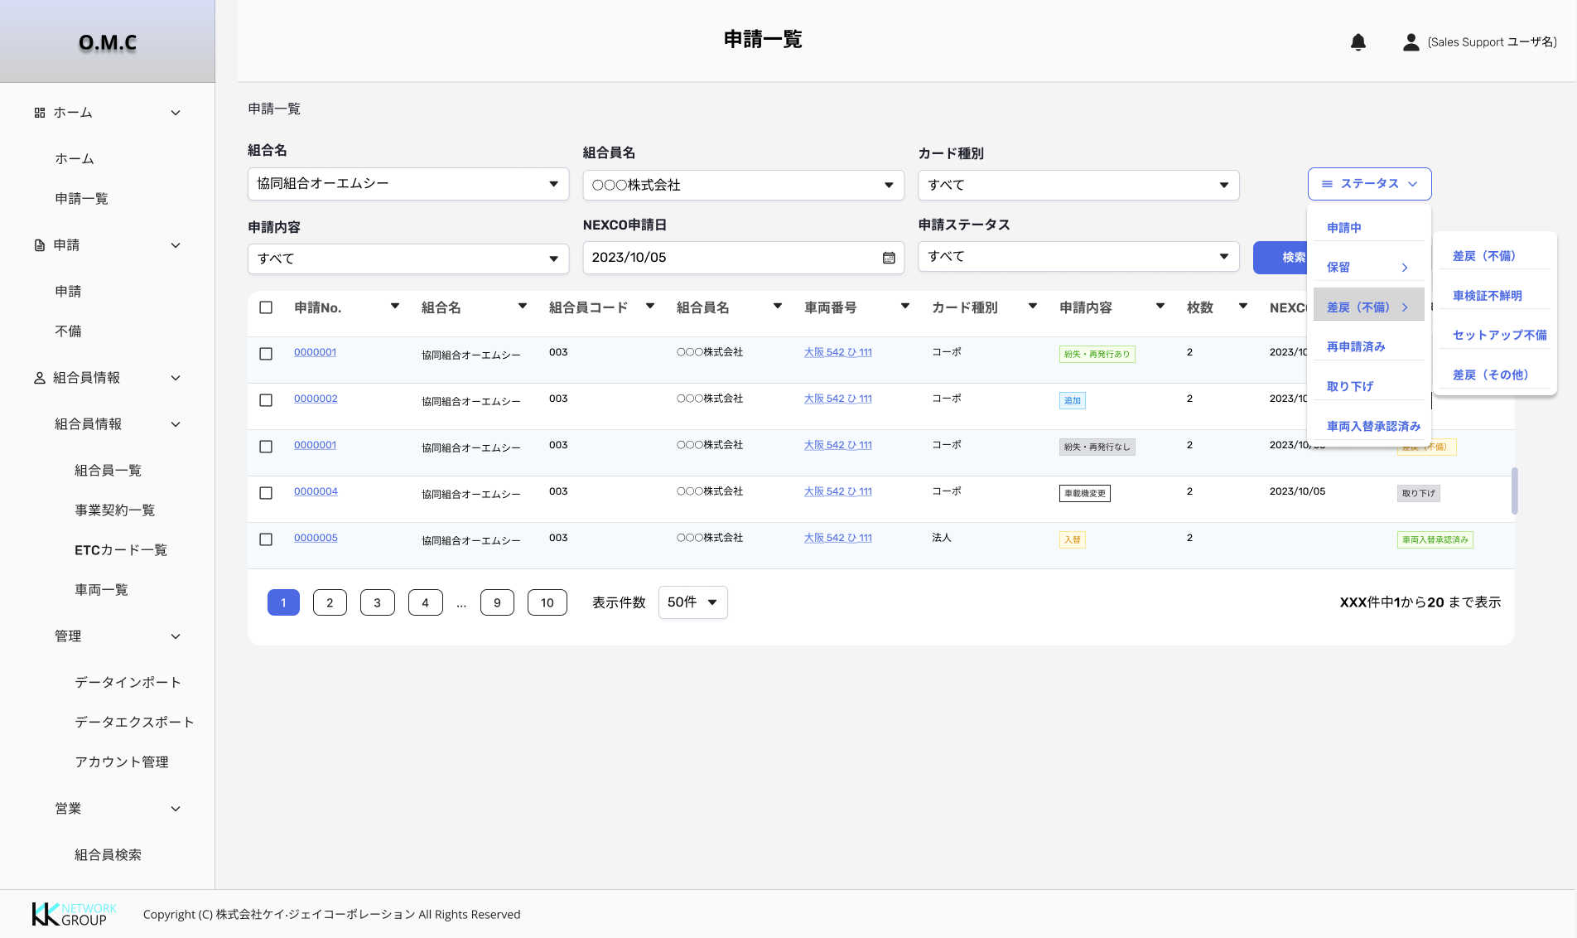
 |  |  |  |  |  | 19 | Button dùng để sort các item (thứ tự tăng dần - thứ tự giảm dần)/各項目ソート用ボタン(昇順・降順) |  |  |  |  |  |  |  | - |  |  | - | - | Cho phép thực hiện sort các item có icon sort trên table. Tham khảo thêm file common
 |  |  |  |  |  | 20 | Phần common trên màn hình danh sách (Paging/Setting hiển thị cột)/一覧画面共通部（ページ送り・列表示制御） |  |  |  |  |  |  |  | - |  |  | - | - | Thực hiện chức năng phân trang tham khảo common
 |  |  |  |  |  | Role Coop( Support sale/ Sale/ Admin)
 |  |  |  |  |  | 1 | 申請一覧 |  |  |  |  |  |  |  | label |  |  | O | - | Tên màn hình
 |  |  |  |  |  | 2 | breadcrumb |  |  |  |  |  |  |  | breadcrumb |  |  | - | -
 |  |  |  |  |  | 3 | Coop name/ 組合名 |  |  |  |  |  |  |  | Pulldown |  |  | O | - | Hiển thị list coop có trong hệ thống |  | - Get list value từ DB - Giá trị mặc định là: すべて
 |  |  |  |  |  | 4 | Company name/ 組合員名 |  |  |  |  |  |  |  | Pulldown |  |  | O | - | Hiển thị list company có trong hệ thống |  | - Get list value từ DB - Giá trị mặc định là: すべて
 |  |  |  |  |  | 5 | Card type/ カード種別 |  |  |  |  |  |  |  | Pulldown |  |  | O | - | Loại thẻ request |  | Gồm 4 values: - すべて ( Giá trị mặc định khi khởi tạo màn hình) - コーポ (2/5/6/7/8/10/11) - 法人(14/18/19/20/22) - 組合管理(25/26)
 |  |  |  |  |  | 6 | Request type/ 申請内容 |  |  |  |  |  |  |  | Pulldown |  |  | O | - | Loại request |  | Gồm 10 values được get từ DB về: - すべて ( Giá trị mặc định khi khởi tạo màn hình) - Add/ 追加 - Replacement/ 入替 - Return/ 返却 - Lost-reissued/ 紛失・再発行あり - No loss or reissue/ 紛失・再発行なし - Magnetic failure/ 磁気不良 - Onboard device change/車載器変更 - Registration information change/ 登録事項変更
 |  |  |  |  |  | 7 | NEXCO request date/ NEXCO申請日 |  |  |  |  |  |  |  | Calendar |  |  | - | - | Cho phép nhập ngày bất kỳ để thực hiện search ngày request lên Nexco(nếu có)
 | 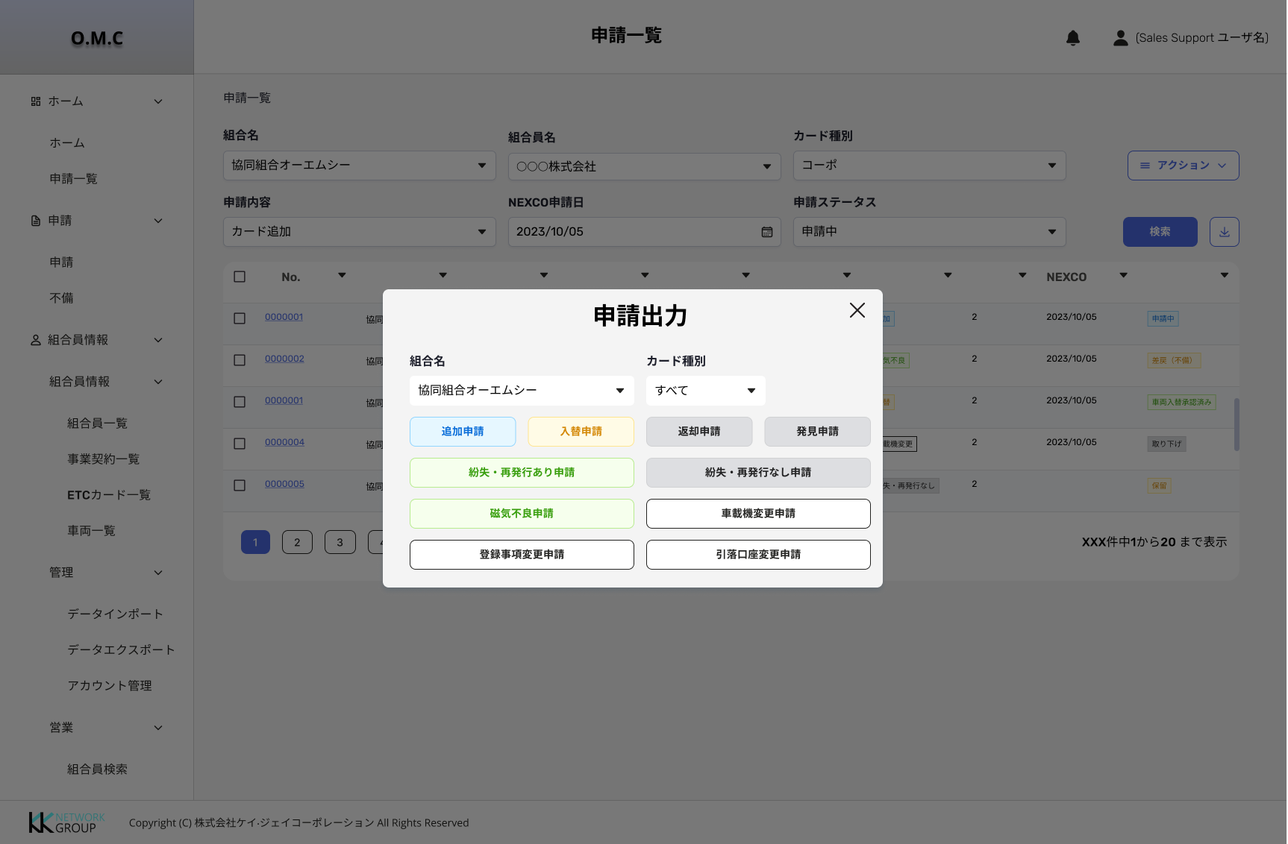 |  |  |  |  | 8 | Request status/ 申請ステータス |  |  |  |  |  |  |  | Pulldown |  |  | O | - | Trạng thái của request |  | Gồm n( sẽ bổ sung thêm khi phân tích các form) values được get từ DB về: - すべて ( Giá trị mặc định khi khởi tạo màn hình) - Applying/ 申請中: Form 2/14/5 - 他社と車載器重複複: Form 2/5 - 前組合脱退待ち: Form 2/5 - Pending/ 保留: All - Reject/ 差戻（不備）: All - 車検証不鮮明: Form 2/5 - セットアップ不備: Form 2/5 - 差戻（その他）: Form 2/5 - 申請再アップ【車検証不鮮明】: Form 2/5 - 申請再アップ【セットアップ不備】: Form 2/5 - 申請再アップ【差戻（その他）】: Form 2/5 - Cancel request/取り下げ: All - 発行済み: Form 2/14/5/8 - 車両入替承認済み: Form 5 - カード返却依頼中: Form 5 - カード返却待ち: Form 6 - 返却 : Form 6 - 紛失処理済み（再発行無し）: form 7 - 紛失処理済み（再発行申請中) : form 8
Role Sale |  |  |  |  |  | 9 | Search |  |  |  |  |  |  |  | button |  |  | - | - | Thực hiện search theo điều kiện có trong phần chọn/input search trước đó.
 |  |  |  |  |  | 10 | Keyword search |  |  |  |  |  |  |  | textbox |  |  | I | - | Cho phép nhập thông tin cần search(申請No/車両番号)
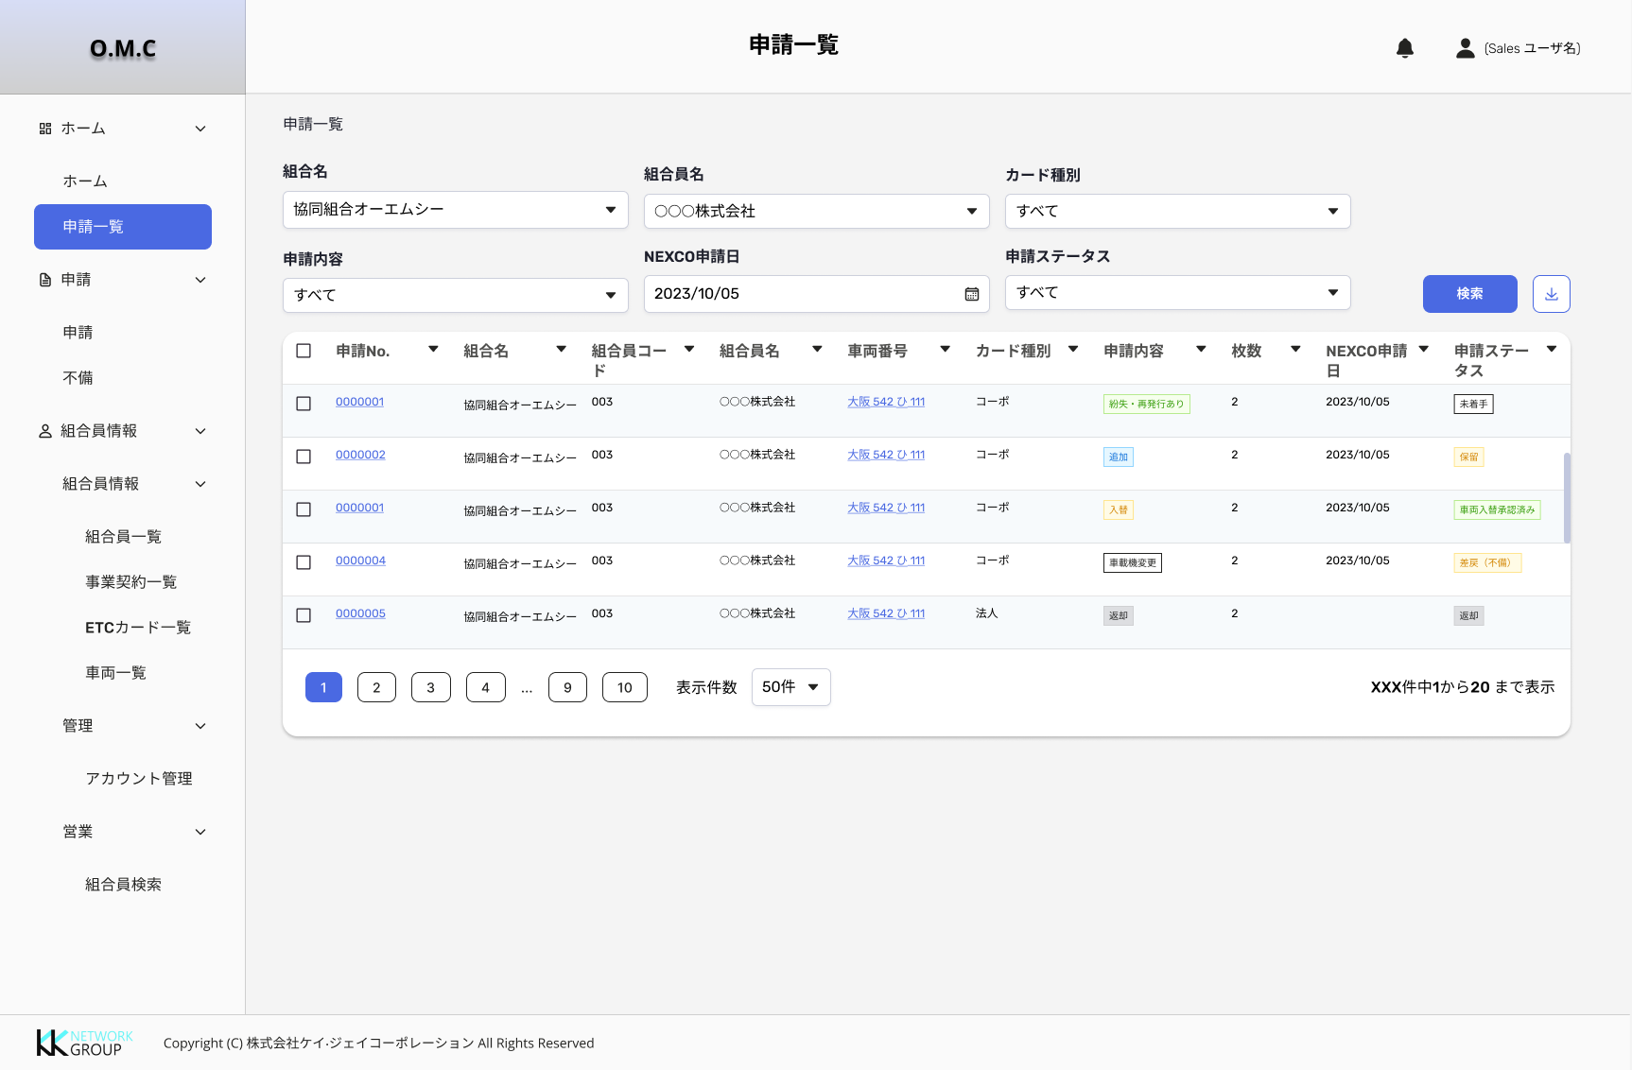
 |  |  |  |  |  | 11 | Change status/ ステータス |  |  |  |  |  |  |  | button |  |  | - | - | Khi click vào button ステータス sẽ mở ra list status có thể thực hiện change |  | (1) Điều kiện hiển thị: - Hiển thị với role: Support sale - Không hiển thị với role: Sale/ Admin (2) List staus khi click button action gồm: - Apply/申請中 - Pending/ 保留 - Reject/ 差戻（不備） - 再申請済み - Withdrawal/ 取り下げ - 車両入替承認済み - カード返却待ち (form 6/18)
 |  |  |  |  |  | 12 | Pending/ 保留 |  |  |  |  |  |  |  | button |  |  | O | - | Cho phép thực hiện pending 1 hoặc nhiều record trên request list |  | List status pending: - 保留 - 他社と車載器重複 - 前組合脱退待ち - 保留（その他）
 |  |  |  |  |  | 13 | Reject/ 差戻（不備） |  |  |  |  |  |  |  | button |  |  | O | - | Cho phép thực hiện reject 1 hoặc nhiều record trên request list |  | List status reject: - 差戻（不備）: Xử lý cho các request thuộc form 6/14/18 ( sẽ update thêm khi phân tích các form khác) - 車検証不鮮明 : Reject vì lý do lỗi giấy đăng kiểm (form 2/5) - セットアップ不備: Reject vì lý do lỗi giấy setup thẻ (form 2/5) - 差戻（その他）: Reject vì lý do lỗi cả 2 loại giấy tờ (form 2/5)
 |  |  |  |  |  | 14 | Export |  |  |  |  |  |  |  | Icon |  |  | - | - | Cho phép mở ra popup chọn loại export |  | Mô tả chi tiết trong phần popup export phía dưới.
 |  |  |  |  |  | 15 | Select all/全選択 |  |  |  |  |  |  |  | Checkbox |  |  | - | - | Cho phép thực hiện chọn toàn bộ record có trên list request để thực hiện action change status |  | Điều kiện hiển thị: All các role của coop
Role Admin |  |  |  |  |  | 16 | Select record on list |  |  |  |  |  |  |  | Checkbox |  |  | - | - | Cho phép thực hiện chọn 1 hoặc nhiều record có trên list request để thực hiện action change status
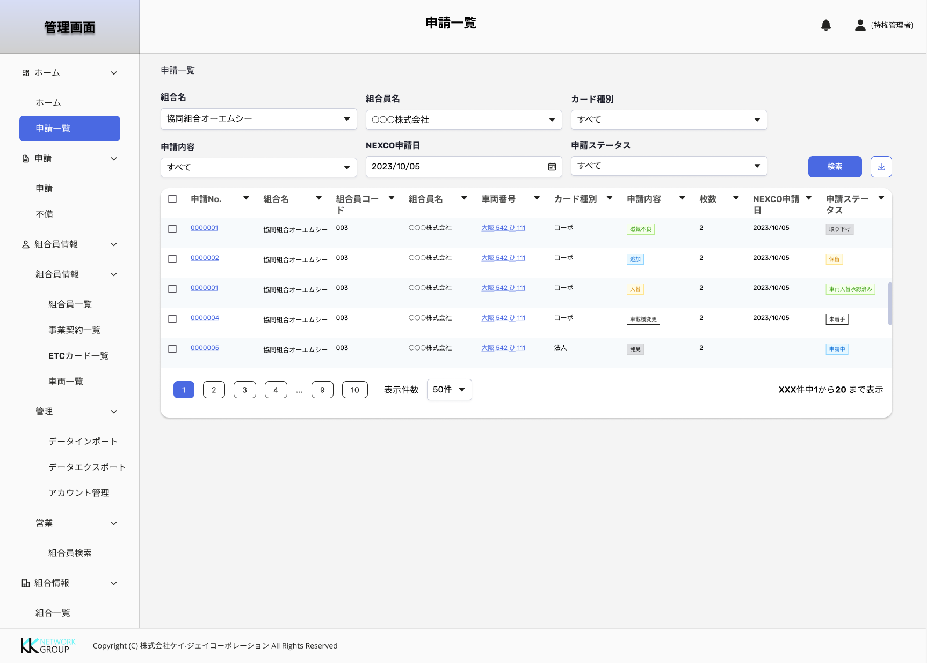
 |  |  |  |  |  | 17 | Application No/申請No. |  |  |  |  |  |  |  | Anchor |  |  | O | - | (1) Hiển thị thông tin ID của Request (2) Khi click vào anchor sẽ di chuyển sang màn hình Chi tiết request tương ứng
 |  |  |  |  |  | 18 | Coop name/ 組合名 |  |  |  |  |  |  |  | label |  |  | O | - | Hiển thị thông tin tên coop
 |  |  |  |  |  | 19 | Company code/ 組合員コード |  |  |  |  |  |  |  | label |  |  | O | - | Hiển thị thông tin mã code company
 |  |  |  |  |  | 20 | Company name/ 組合員名 |  |  |  |  |  |  |  | label |  |  | O | - | Hiển thị thông tin tên company
 |  |  |  |  |  | 21 | Vehicle number/ 車両番号 |  |  |  |  |  |  |  | Anchor |  |  | O | - | (1) Hiển thị thông tin biển số xe cho các form thuộc loại thẻ (2) Khi click vào anchor sẽ di chuyển sang màn hình detail car OMC-SC0024_車両詳細 |  | (1) Điều kiện hiển thị sẽ hiển thị theo từng form request quy định:(Bổ sung dần) - Hiển thị: 2/14/5(hiển thị bsx mới)/6 - Không hiển thị: 18
 |  |  |  |  |  | 22 | Card type/ カード種別 |  |  |  |  |  |  |  | label |  |  | O | - | Hiển thị thông tin loại thẻ |  | Gồm 3 loại: - コーポ - 法人 - 組合管理
 |  |  |  |  |  | 23 | Request type/ 申請内容 |  |  |  |  |  |  |  | Tag |  |  | O | - | Hiển thị thông tin loại request |  | Gồm 9 loại request: - Add/ 追加 - Replacement/ 入替 - Return/ 返却 - Lost-reissued/ 紛失・再発行あり - No loss or reissue/ 紛失・再発行なし - Magnetic failure/ 磁気不良 - Onboard device change/車載器変更 - Registration information change/ 登録事項変更
 |  |  |  |  |  | 24 | Number/ 枚数 |  |  |  |  |  |  |  | label |  |  | O | - | Hiển thị số lượng thẻ được request |  | Điều kiện hiển thị: (Sẽ update dần theo form tương ứng) - Form 2: Hiển thị tổng số lượng thẻ request cho record đầu tiên trên list request, các record còn lại thuộc cùng request đó sẽ không hiển thị(nghĩa là để trống) - Form 5: Trống - Form 14: Hiển thị số thẻ trong request - Form 6: Trống - Form 18: Trống - Form 10: Hiển thị tổng số lượng thẻ request cho record đầu tiên trên list request, các record còn lại thuộc cùng request đó sẽ không hiển thị(nghĩa là để trống)
 |  |  |  |  |  | 25 | NEXCO request date/NEXCO申請日 |  |  |  |  |  |  |  | label |  |  | O | - | Hiển thị ngày request lên nexco |  | Điều kiện hiển thị:(Update dần theo từng form) - Form 2: ＡＤ：NEXCO車両申請日 - Form 5: ＡＤ：NEXCO車両申請日 - Form 6: BO: 事務局受領日 - Form 18: Trống - Form 14: Trống - Form 7: ＢＢ：NEXCO紛失届申請日 - Form 8: ＢＪ：NEXCO再発行申請日 - Form 19.20: Trống - Form 10: ＢＪ：NEXCO再発行申請日
 |  |  |  |  |  | 26 | Request status/ 申請ステータス |  |  |  |  |  |  |  | Tag |  |  | O | 〇 | Hiển thị thông tin trạng thái của request
 |  |  |  |  |  | 27 | Button dùng để sort các item (thứ tự tăng dần - thứ tự giảm dần)/各項目ソート用ボタン(昇順・降順) |  |  |  |  |  |  |  | - |  |  | - | - | Cho phép thực hiện sort các item có icon sort trên table. Tham khảo thêm file common
 |  |  |  |  |  | 28 | Phần common trên màn hình danh sách (Paging/Setting hiển thị cột)/一覧画面共通部（ページ送り・列表示制御） |  |  |  |  |  |  |  | - |  |  | - | - | Thực hiện chức năng phân trang tham khảo common
 |  |  |  |  |  | Popup Export(Đợi onsite confirm khách sau đó sẽ define tiếp)
 |  |  |  |  |  | 1 | 申請出力 |  |  |  |  |  |  |  | label |  |  | O | - | Tên màn hình
 |  |  |  |  |  | 2 | Icon X |  |  |  |  |  |  |  | icon |  |  | - | - | Cho phép đóng popup
 |  |  |  |  |  | 3 | Coop name/ 組合名 |  |  |  |  |  |  |  | Pulldown |  |  | O | - | Hiển thị list coop có trong hệ thống |  | - Get list value từ DB - Giá trị mặc định là: すべて
 |  |  |  |  |  | 4 | Card type/ カード種別 |  |  |  |  |  |  |  | Pulldown |  |  | O | - | Loại thẻ request |  | Gồm 4 values: - すべて ( Giá trị mặc định khi khởi tạo màn hình) - コーポ (2/5/6/7/8/10/11) - 法人(14/18/19/20/22) - 組合管理(25/26)
 |  |  |  |  |  | 5 | List button export |  |  |  |  |  |  |  | button |  |  | O | - | Cho phép export các request theo loại form search
 |  |  |  |  |  | 6
 |  |  |  |  |  | 7

 |  |  |  |  |  |  | Screen Description
 |  |  |  |  |  | 1: Khởi tạo màn hình
 |  |  |  |  |  |  | Màn hình hiển thị thông tin cơ bản đã có trong hệ thống. Thông tin sẽ được get từ DB
 |  |  |  |  |  | 2: Các chức năng trên màn hình:
 |  |  |  |  |  | Role Company
 |  |  |  |  |  |  | 2.1. Chức năng Search
 |  |  |  |  |  |  |  | - Khi khởi tạo màn hình thì với các giá trị mặc định trong các item điều kiện search => Click search sẽ không có thay đổi về data dưới table
 |  |  |  |  |  |  |  | - Khi thay đổi điều kiện search => Click button search sẽ hiển thị data dưới table theo điều kiện search đã chọn
 |  |  |  |  |  |  |  | - Các item trong khu vực search sẽ được thực hiện khi click button search
 |  |  |  |  |  |  |  | - Nếu không có data nào được tìm thấy từ điều kiện search sẽ hiển thị table trống:
 |  |  |  |  |  |  |  |  | + Toast hiển thị : 選択した条件に当てはまる情報が見つかりませんでした。 検索条件を変えてもう一度検索してください。
 |  |  |  |  |  |  |  |  | + Placeholder table hiển thị : 選択した条件に当てはまる情報が見つかりませんでした。 検索条件を変えてもう一度検索してください。
 |  |  |  |  |  |  | 2.2. Chức năng Xóa
 |  |  |  |  |  |  |  | - Khi click vào icon xóa hiển thị popup confirm, nội dung message(MS_000009):
 |  |  |  |  |  |  |  |  | + Chọn はい: Hệ thống thực hiện xóa record khỏi hệ thống.
 |  |  |  |  |  |  |  |  | + Chọn いいえ: Hệ thống sẽ đóng popup confirm và không thực hiện action nào.
 |  |  |  |  |  |  | 2.3. Chức năng Update
 |  |  |  |  |  |  |  | - Khi click vào icon update sẽ di chuyển đến màn hình update request tương ứng.
 |  |  |  |  |  |  | 2.4. Chức năng Cancel
 |  |  |  |  |  |  |  | - Khi click vào icon Cancel hệ thống thực hiện qua 2 popup:
 |  |  |  |  |  |  |  |  | (1) Popup message input bằng tay: placeholder {{Status đích}}理由を入力してください
 |  |  |  |  |  |  |  |  | (2) Logic xử lý:
 |  |  |  |  |  |  |  |  |  | - Click button Gửi/ 送信 trên popup message sẽ hiển thị popup confirm ( Nội dung: この内容で送信してよろしいですか?):
 |  |  |  |  |  |  |  |  |  |  | + Chọn はい: Hệ thống thực hiện change status và đồng thời gửi message đến các bên.
 |  |  |  |  |  |  |  |  |  |  | + Chọn いいえ: Hệ thống sẽ đóng popup confirm và enable popup message. Không có sự thay đổi nào về status.
 |  |  |  |  |  |  |  |  |  | - Click button Cancel/取消 trên popup message sẽ hiển thị popup confirm (Nội dung: 入力内容を廃棄してもよろしいですか?):
 |  |  |  |  |  |  |  |  |  |  | + Chọn はい: Hệ thống thực hiện đóng hết các popup và không thực hiện xử lý bất kỳ action nào.
 |  |  |  |  |  |  |  |  |  |  | + Chọn いいえ: Hệ thống sẽ đóng popup confirm và enable popup message. Không có sự thay đổi nào về status.
 |  |  |  |  |  |  |  |  |  | - Click button X trên popup message sẽ thực hiện đóng popup message. Không có sự thay đổi nào về status.
 |  |  |  |  |  |  |  |  |  | - Click button X trên popup confirm sẽ thực hiện đóng popup confirm và enable popup message. Không có sự thay đổi nào về status.
 |  |  |  |  |  |  |  |  | (3) Về hiển thị 2 popup:
 |  |  |  |  |  |  |  |  |  | - Hiển thị chồng popup confirm lên trên popup message
 |  |  |  |  |  |  |  |  |  | - Khi popup confirm được mở thì popup message sẽ bị disable và không thao tác được
 |  |  |  |  |  | Role Coop
 |  |  |  |  |  |  | 2.1. Chức năng Search
 |  |  |  |  |  |  |  | - Khi khởi tạo màn hình thì với các giá trị mặc định trong các item điều kiện search => Click search sẽ không có thay đổi về data dưới table
 |  |  |  |  |  |  |  | - Khi thay đổi điều kiện search => Click button search sẽ hiển thị data dưới table theo điều kiện search đã chọn
 |  |  |  |  |  |  |  | - Các item trong khu vực search sẽ được thực hiện khi click button search
 |  |  |  |  |  |  |  | - Nếu không có data nào được tìm thấy từ điều kiện search sẽ hiển thị table trống:
 |  |  |  |  |  |  |  |  | + Toast hiển thị : 選択した条件に当てはまる情報が見つかりませんでした。 検索条件を変えてもう一度検索してください。
 |  |  |  |  |  |  |  |  | + Placeholder table hiển thị : 選択した条件に当てはまる情報が見つかりませんでした。 検索条件を変えてもう一度検索してください。
 |  |  |  |  |  |  | 2.2. Chức năng Export
 |  |  |  |  |  |  |  | - Sẽ update sau khi onsite confirm với khách

 |  |  |  |  |  |  | 2.3. Chức năng change status với role support sale
 |  |  |  |  |  |  |  | - Điều kiện hiển thị:
 |  |  |  |  |  |  |  |  | + Disable button khi chưa có record nào được support sale chọn trong list request
 |  |  |  |  |  |  |  |  | + Enable button khi có record được support sale chọn trong list request
 |  |  |  |  |  |  |  | - Logic change status:
 |  |  |  |  |  |  |  |  | (1) Change status cho các trường hợp đặc biệt(có thể sẽ update khi phân tích các form):
 |  |  |  |  |  |  |  |  |  | Form 2 và form 5:
 |  |  |  |  |  |  |  |  |  | - Đối với trường hợp change hàng loạt record( hoặc hàng loạt request) thì:
 |  |  |  |  |  |  |  |  |  |  | (1) Từ Status nguồn gồm: Pending(保留/他社と車載器重複/前組合脱退待ち/保留（その他）) => Status đích: 申請中
 |  |  |  |  |  |  |  |  |  |  | (2) Từ Status nguồn gồm: Request lại (1. 申請再アップ【車検証不鮮明】/2. 申請再アップ【セットアップ不備】/3. 申請再アップ【差戻（その他）】) => Status đích: 再申請済み
 |  |  |  |  |  |  |  |  |  |  | (3) Từ Status nguồn :
 |  |  |  |  |  |  |  |  |  |  |  | Điều kiện change thành công:
 |  |  |  |  |  |  |  |  |  |  |  |  | + Status nguồn khi change cần chọn cùng loại
 |  |  |  |  |  |  |  |  |  |  |  |  | + Status đích phải tương ứng với trường hợp chọn nguồn như (1) và (2)
 |  |  |  |  |  |  |  |  |  |  |  |  | + Check thêm điều kiện cùng loại request, nếu khác loại cũng báo popup lỗi
 |  |  |  |  |  |  |  |  |  |  |  | Điều kiện change không thành công:
 |  |  |  |  |  |  |  |  |  |  |  |  | + Nếu trong list record chọn có chứa đồng thời 1 trong số status nguồn trên + record chứa status nguồn khác và status đích thuộc 2 thằng bên trên sẽ hiển thị popup lỗi không thể thực hiện change status(MS_000093)
 |  |  |  |  |  |  |  |  |  |  |  |  | Ví dụ: 他社と車載器重複/他社と車載器重複 thực hiện change sang status đích: 申請中 => Thành công
 |  |  |  |  |  |  |  |  |  |  |  |  |  | 保留+ 申請再アップ【車検証不鮮明】thực hiện change sang Status đích: 申請中 => popup lỗi (MS_000093)
 |  |  |  |  |  |  |  |  |  |  |  |  |  | 保留+ 他社と車載器重複 thực hiện change sang Status đích: 申請中 => popup lỗi (MS_000093)
 |  |  |  |  |  |  |  |  |  |  | (3) Từ 申請中 change sang 取り下げ
 |  |  |  |  |  |  |  |  |  |  |  | ĐIều kiện change thành công:
 |  |  |  |  |  |  |  |  |  |  |  |  | + Cùng loại request type
 |  |  |  |  |  |  |  |  |  |  |  | Điều kiện change không thành công:
 |  |  |  |  |  |  |  |  |  |  |  |  | + Khác loại request type => Hiển thị popup lỗi

 |  |  |  |  |  |  |  |  | (2) Change status với các case bình thường(Tham khảo các flow change status của từng form cụ thể):
 |  |  |  |  |  |  |  |  |  | - Đối với trường hợp change 1 record( hoặc 1 request đơn) thì:
 |  |  |  |  |  |  |  |  |  |  | + Nếu status hợp lệ sẽ thực hiện change status thành công
 |  |  |  |  |  |  |  |  |  |  | + Nếu status không hợp lệ sẽ hiển thị màn hình kết quả lỗi với message tương ứng.
 |  |  |  |  |  |  |  |  |  | - Đối với trường hợp change hàng loạt record( hoặc hàng loạt request) thì:
 |  |  |  |  |  |  |  |  |  |  |  | + Trường hợp change hàng loạt các status đều hợp lệ sẽ:
 |  |  |  |  |  |  |  |  |  |  |  |  | Hiển thị popup message + popup confirm để xác nhận change
 |  |  |  |  |  |  |  |  |  |  |  |  | Sau khi thực hiện xác nhận change trên popup confirm sẽ thực hiện change thành công.
 |  |  |  |  |  |  |  |  |  |  |  | + Trường hợp change hàng loạt chứa các status gồm cả hợp lệ và không hợp lệ hoặc toàn bộ không hợp lệ sẽ:
 |  |  |  |  |  |  |  |  |  |  |  |  | Hiển thị popup message + popup confirm để xác nhận change
 |  |  |  |  |  |  |  |  |  |  |  |  | Sau khi thực hiện xác nhận change trên popup confirm sẽ thực hiện change thành công cho các status hợp lệ và những status không hợp lệ sẽ hiển thị popup kết quả lỗi

 |  |  |  |  |  | 3: Call API

 |  |  |  |  |  |  | - Thực hiện gọi API

 |  |  |  |  |  |  |  |  | Request URL
 |  |  |  |  |  |  |  |  | RequestDataSet |  |  |  |  |  | No | Name |  |  |  |  | SampleData

